доп вопросы
1 | на каком этапе исправляется ситуация с Canonical? Не увидела про это. | подробнее
2 | уязвимость доступа в админскую панель | подробнее
3 | html ошибки | см фаил
 | Это мне когда-то давали рекомендации.
 | Они совпадают с вашей информацией?

4 | Рекомендации m-trud.ru по Google PageSpeed Insights | см фаил
 | Это мне когда-то давали рекомендации.
 | Они совпадают с вашей информацией?

4 | будет создан новый robots.txt?
 | мне когда-то рекомендовали:
 | Не добавлять в robots.txt директивы на запрет краулинга для страниц, закрываемых от индекса.
 | Закрытие от индекса производить с помощью метатега robots в HTML-коде страницы в элементе head
 | <meta name="robots" content="noindex, nofollow" />
 | это нормально?

5 | боковое меню:
 | когда я нажимаю на подразделы в боковом меню, то меню остаётся развернутым
 | например:
 | подраздел - конструкции коробок
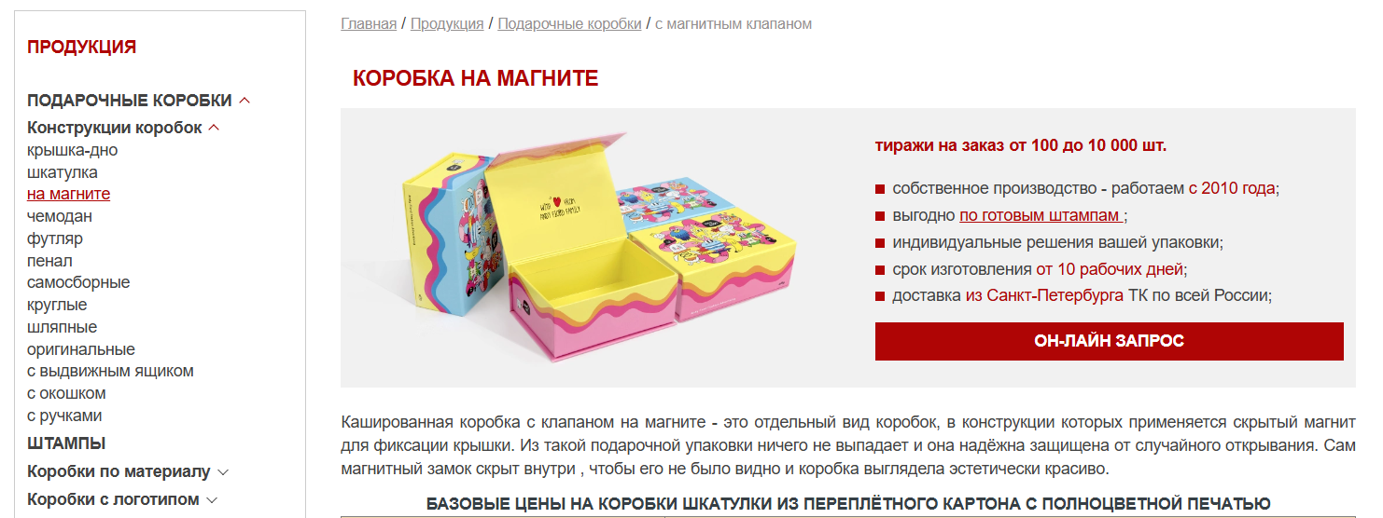
 | я нажимаю на - на магните, перехожу на данную страницу и меню остаётся развернутым
 | это корректно
 | но это не у всех страниц
 | страницы, при нажатии на которых в боковом меню оно сворачивается обратно:
 | это некорректно
 | конструкции:
 | оригинальные

 | по материалу:
 | крафт

 | с ложементом:
 | бумага тишью

 | для подарков:
 | для посуды и стекла
 | для свечей
 | для сухофруктов
 | для фудфлористики
 | для welcome pack
 | для маркетплейсов
 | для электронники и гаджетов

